Sheet2
澳控

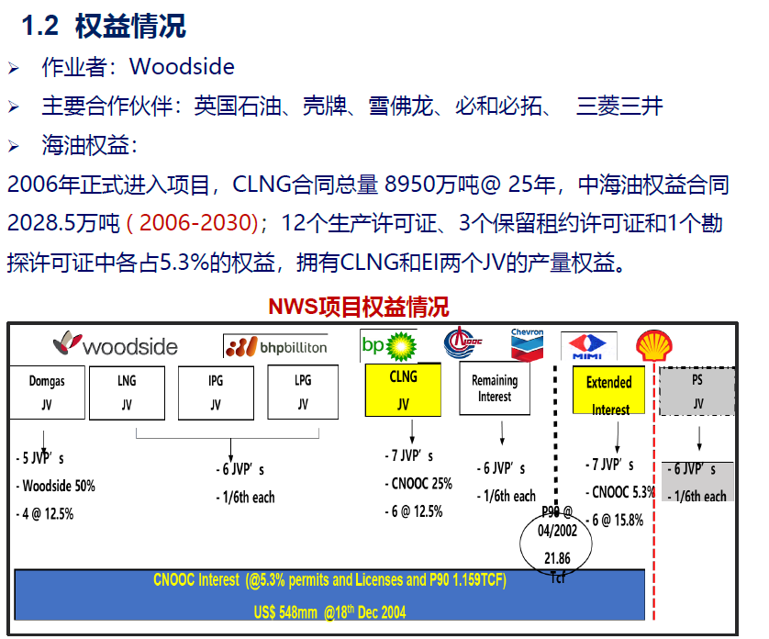
 |  | 东固

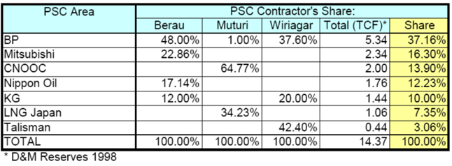

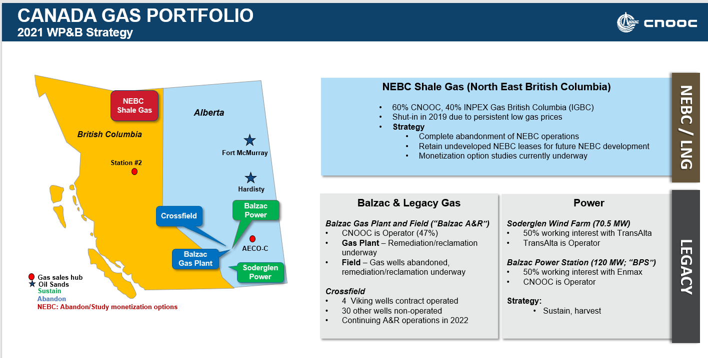

 | GOM

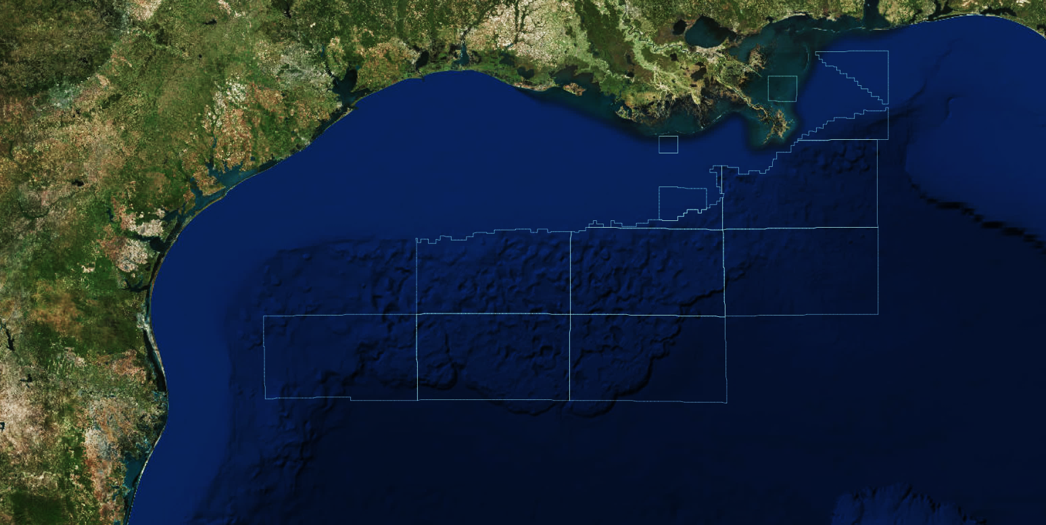
)
GREAT WHITE
AC812/813/856/857/900/901
Operator : Shell
CNOOC : 0.75% ORRI
)
TOBAGO
AC859
Operator : Shell
CNOOC : 10% WI
)
GUNNISON
GB667/668/669
Operator : Anadarko
CNOOC : 30% WI
Leases expire August 2021
)
SMI 257
SM257
Operator : Helis
CNOOC : 31.05% WI
)
SHENANDOAH
WR51/52
Operator : LLOG
CNOOC : 0.5% ORRI
)
ASPEN
GC243
Operator : Walter
CNOOC : 45% WI
)
STAMPEDE
GC468/511/512
Operator : Hess
CNOOC : 25% WI
)
WEST ABILENE
MC W/2 546
Operator : LLOG
CNOOC : 50% WI, 5% ORRI
)
LONGHORN
MC502/546
Operator : ENI
CNOOC : 25% WI
)
ABILENE
MC S2 503/MC547
Operator : LLOG
CNOOC : 4%/10% ORRI
)
MC 72
MC72
Operator : Cox
CNOOC : 30% WI
)
APPOMATTOX
MC348/391/392
Operator : Shell
CNOOC : 21% WI
)
VICKSBURG
DC353/MC393
Operator : Shell
CNOOC : 21% WI
)
RED DOG
DC 622
Operator : Shell
CNOOC : 0.8% ORRI
)
CASTLE VALLEY
MC567
Operator : Shell
CNOOC : 0.84% ORRI
)
DOVER
MC656
Operator : Shell
CNOOC : 0.8% ORRI
LEGEND
Approaching R&A
Exploration
Development
Producing
)
RYDBERG
Ptn. MC 524/ Ptn. MC 525/ NE4 MC 568/ N2 569
Operator : Shell
CNOOC : 14.3% WI
Current as of June 9, 2021
)
NASHVILLE
Ptn. MC 524/MC 525/MC 569
Operator : Shell
CNOOC : 14.3% WI
R&A

